Hoja1
PLANILLA DE DATOS GARANTIZADOS |  |  |  | 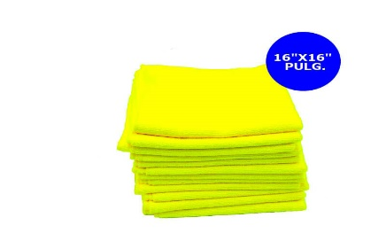

Paño de Microfibra 16x16 |  |  |  | CÓDIGO | 2016391
 |  |  |  | FECHA REVISIÓN | 2021-02-05
 |  |  |  | ÁREA ESPECIALISTA: Servicios Generales

DESCRIPCIÓN SAP: Paño de Microfibra 16x16
ITEM | DATOS | UNIDAD | PEDIDO | OFRECIDO | COMPROBACIÓN Y MEDICIÓN | COMENTARIO
1 | Empresa proveedora | … | (*)
2 | Fabricante | … | (*)
3 | Marca | … | (**)
4 | Modelo | … | (*)
5 | País de origen | … | (*)
6 | Norma de fabricación y ensayos | … | DIN EN60900
7 | Embalaje | … | CAJAS QUE NO EXCEDAN PESO DE 60 LBS (paquetes de 12 unidades)
8 | Garantía | Años | 6 meses
9 | Material | … | Poliéster 80% y poliamida 20%
10 | Resistencia de temperatura | Celsius | 95°C
11 | Buena resistencia de limpieza | (Si / No) | Si
12 | Dimensiones | pulgadas | 16" x 16"
13 | Efectiva en lavado frecuente | Si/No | Si
14 | Libre de pelusa | (Si / No) | Si
15 | Resistencia de Absorción | … | Alta
16 | Presentacion de Muestra | (Si / No) | No
(*) A indicar por el oferente
(**) Timbrado en el material en alto o bajo relieve
 | 
 |  |  |  | Fecha de la oferta

 | Jose Alejandro Gutierrez Velasquez |  |  | Nombre y firma del oferente
 | Gerente De Servicios Generales
COMENTARIOS:
1- Este material cumplirá con todas las indicaciones detalladas en la especificación técnica correspondiente. 2- En caso de haber una solicitud adicional por parte de La Distribuidora o que el Fabricante entienda deba entregar información adicional, para la correcta evaluación de la propuesta, se deberá hacer por escrito y anexado a esta planilla de Datos Garantizados.

